Plantilla
Ficha de Catalogación para los Recursos Educativos publicados en EducaTico -Versión 2- Notas: Cada campo cuenta con una guía para su mejor comprensión, además, se incluyen hojas o pestañas con las categorías de los campos solicitados.
Título | Imagen portada | ENLACE LISTO
Educar para la sostenibilidad: Gestión de Residuos En esta propuesta se reconoce la gran diversidad de residuos existentes, la diferencia en el potencial de impacto de su manejo y la variedad de instrumentos de gestión a aplicar para lograr una gestión adecuada de los mismos. Se plantea una cobertura nacional y se establecen los siguientes componentes para su implementación: 1.Gestión Administrativa. 2.Implementación del Plan de Manejo Responsable de residuos. 3.Gestión curricular desde el centro educativo. 4. Educación y sensibilización a la comunidad educativa. 5. Comunicación y divulgación. |  | https://www.mep.go.cr/educatico/educar-sostenibilidad-gestion-residuos
Educar para la sostenibilidad: Consumo y Producción sostenible Material que informa a la población en general sobre el equilibrio que debe existir entre consumir y producir. |  | https://www.mep.go.cr/educatico/educar-sostenibilidad-consumo-produccion-sostenible
Educar para la sostenibilidad: Educación Marina Material que pretende sensibilizar a docentes y estudiantes para que se conviertan en agentes multiplicadores de las ideas de conservación y manejo sostenible. |  | https://www.mep.go.cr/educatico/programa-nacional-de-educacion-marina
Educar para la sostenibilidad: Gestión de Riesgos Su finalidad es que el usuario pueda conocer sobre los aspectos de prevención en situaciones de riesgo, y cómo afrontarlo, desde la comunidad educativa. |  | https://www.mep.go.cr/educatico/educar-sostenibilidad-gestion-riesgos

Educar para la sostenibilidad: Seguridad Alimentaria Nutricional La alimentación como un derecho esencial para las personas y para la sobrevivencia de la especie humana, abordada desde la comunidad educativa. | 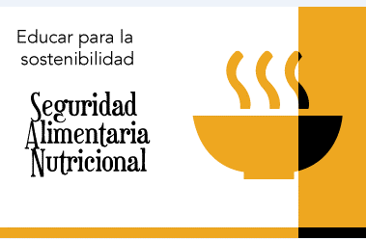 | https://www.mep.go.cr/educatico/educar-sostenibilidad-seguridad-alimentaria-nutricional

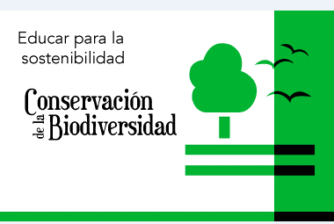 Educar para la sostenibilidad: Conservación de la Biodiversidad Materiales que aboga con una naturaleza y biodiversidad como fuente de vida, para combatir el hambre y promover la sostenibilidad. |  | https://www.mep.go.cr/educatico/educar-sostenibilidad-conservacion-biodiversidad

